Заказ
 |  | ОБРАЗЕЦ заполнения
 |  | Заказ на изготовление металических изделий
 | Заказчик
 | Телефон
 | Дата и счет | № счета от

1 | 2 | 3 | 4 | 5 | 6 | 7 | 8 | 9 | 10 | 11 | 12 | 13 | 14 | 15 | 16 | 17 | 18 | 19 | 20 | 21
№ | Наименование | Кол-во, ед. | Высота двери по коробке, мм | Ширина двери по коробке, мм | Открывание | Размер рабочей створки, мм | Окрас RAL | Наличник | Доводчик | Навес на рабочей створке, кол-во шт. | Навес на второй створке, кол-во шт. | Стекло на рабочей створке, кол-во | Стекло на второй створке, кол-во | Решетка на рабочей створке, кол-во | Решетка на второй створке, кол-во | Наличие фрамуги | Высота фрамуги, мм | Примечание (размер стёкол и решёток, если есть) (доп. информация по заказу) | № Шильды | Маркировка изделия
1 | Дверь ДП-01-ДГ(EIS60)Остекл | 1 | 2070 | 990 | правая |  | 7035 | да | нет, подготовка | 2 |  | 1 |  |  |  |  |  | ДЫМОГАЗ!!!Стекло 1220х200 -24 пож трип,согласно эскиза с объемной рамкой, порог 20/35мм. согласно эскиза, справа наличник 10мм (выступающая за коробку часть) слева и сверху стандарт, ручки нержавейка цил кл-кл. 6 отверстий в коробке под крепеж.Усилить под доводчик.
2 | Дверь ДП-01-ДГ(EIS60) | 1 | 2080 | 870 | правое |  | 7035 | да | нет, подготовка | 2 |  |  |  |  |  |  |  | ДЫМОГАЗ!!!Порог стандарт, слева наличник 10мм (выступающая за коробку часть) справа и сверху стандарт, ручки черные, цил кл-кл. 6 отверстий в коробке под крепеж.Усилить под доводчик.
3 | Дверь ДП-02-ДГ(EIS60)Остекл | 1 | 2070 | 1290 | правая | 990 | 7035 | да | нет, подготовка | 2 | 2 | 1 |  |  |  |  |  | ДЫМОГАЗ!!!Стекло 1220х200-24 мм пож трип, согласно эскиза с объемной рамкой, порог 20/35мм. согласно эскиза, слева наличник 10мм (выступающая за коробку часть) справа и сверху стандарт, ручки нержавейка розетки без накладки под цилиндр, дверь без выреза под цилиндр и без комплектации цилиндром. 6 отверстий в коробке под крепеж.Усилить под доводчик.
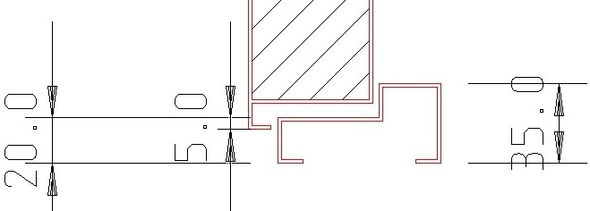

 |  |  |  |  |  |  |  |  |  |  |  |  |  |  | 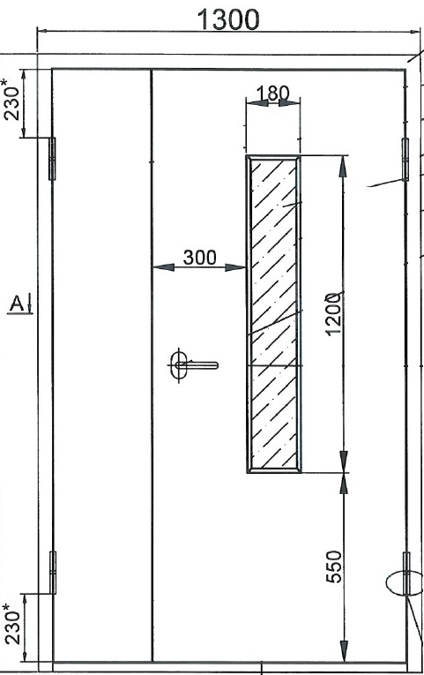

 | Заказчик: | ___________________________________/_____________________________

 |  |  |  |  |  | М.П.

